Chi tiết địa chất
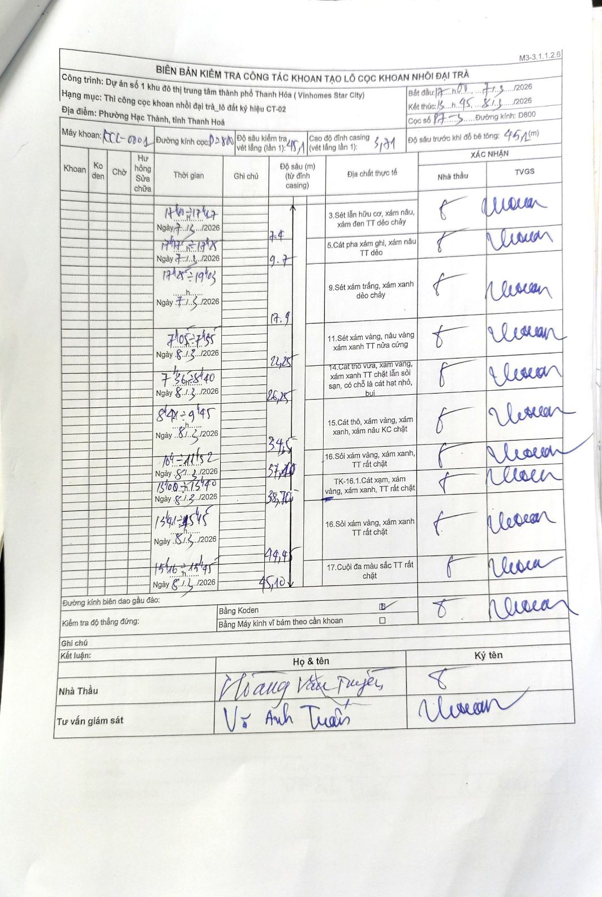
Dự án | Dự án số 1 khu đô thị trung tâm thành phố Thanh Hóa (Vinhomes Star City)
Hạng mục | Thi công cọc khoan nhồi đại trà_lô đất ký hiệu CT-02
Tên bộ phận | Phường Hạc Thành, tỉnh Thanh Hoá
Số hiệu cọc | P7-3
Biên bản số | KCL-0001
Đường kính | D800
Bắt đầu thi công | 17:00 07/03/2026
Kết thúc thi công | 15:45 08/03/2026

Địa chất TT | Đường kính | Mô tả lớp thiết kế | Từ (h) | Đến (h) | Cao độ từ | Cao độ đến | T.Gian (h) | Dài (m) | V (m/h) | Ghi chú
1 | D800 | Sét lẫn hữu cơ, xám nâu, xám đen TT dẻo chảy | 17h00 07/03/2026 | 17h47 07/03/2026 | -3.71 | -7.4 | 0.78 | 3.69 | 4.71
2 | D800 | Cát pha xám ghi, xám nâu TT dẻo | 17h47 07/03/2026 | 17h58 07/03/2026 | -7.4 | -9.7 | 0.18 | 2.3 | 12.55
3 | D800 | Sét xám trắng, xám xanh dẻo chảy | 17h58 07/03/2026 | 19h03 07/03/2026 | -9.7 | -17.9 | 1.08 | 8.2 | 7.57
4 | D800 | Sét xám vàng, nâu vàng xám xanh TT nửa cứng | 07h05 08/03/2026 | 07h35 08/03/2026 | -17.9 | -22.25 | 0.5 | 4.35 | 8.7
5 | D800 | Cát thô vừa, xám vàng, xám xanh TT chặt lẫn sỏi sạn, có chỗ là cát hạt nhỏ, bụi | 07h35 08/03/2026 | 08h40 08/03/2026 | -22.25 | -26.25 | 1.08 | 4 | 3.69
6 | D800 | Cát thô, xám vàng, xám xanh, xám nâu KC chặt | 08h40 08/03/2026 | 09h45 08/03/2026 | -26.25 | -34.5 | 1.08 | 8.25 | 7.62
7 | D800 | Sỏi xám vàng, xám xanh, TT rất chặt | 10h10 08/03/2026 | 11h52 08/03/2026 | -34.5 | -37.1 | 1.7 | 2.6 | 1.53
8 | D800 | TK-16.1.Cát xám, xám vàng, xám xanh, TT rất chặt | 13h00 08/03/2026 | 13h40 08/03/2026 | -37.1 | -38.7 | 0.67 | 1.6 | 2.4
9 | D800 | Sỏi xám vàng, xám xanh TT rất chặt | 13h41 08/03/2026 | 15h15 08/03/2026 | -38.7 | -44.45 | 1.57 | 5.75 | 3.67
10 | D800 | Cuội đa màu sắc TT rất chặt | 15h16 08/03/2026 | 15h45 08/03/2026 | -44.45 | -45.1 | 0.48 | 0.65 | 1.34

ẢNH BIÊN BẢN GỐC

